サイトマップ構造図
サイトマップ構造図
共通情報 | システム名 | Quiz No.10 | 作成者 | 田中
 | 工程名 | システム開発 | 作成日付
 | ドキュメント名 | Quiz No.10 画面設計書 | バージョン
書誌情報 | 書誌名称 | Quiz No.10 サイトマップ設計書 | 更新者
 | 概要 |  | 更新日付

ログイン画面
新規登録画面

問題画面
回答画面
成績画面

画面遷移図
画面遷移図
共通情報 | システム名 | Quizu No.10 | 作成者 | 田中
 | 工程名 | システム設計 | 作成日付
 | ドキュメント名 | Quizu No.10 画面設計書 | バージョン
書誌情報 | 書誌名称 | Quizu No.10 画面遷移図 | 更新者
 | 概要 |  | 更新日付

(G1-1)
ログイン画面
(G1-1-2)
新規登録画面

(1-4)
成績表示
(G1-2)
問題表示
(G1-3)
正解表示

(Gxx)PC画面フォーム
画面レイアウト定義
共通情報 |  | システム名 |  |  |  |  |  |  |  |  |  |  |  |  | 作成者
 |  | 工程名 |  |  |  |  |  |  |  |  |  |  |  |  | 作成日付
①
 |  | ドキュメント名 |  |  |  |  |  |  |  |  |  |  |  |  | バージョン
書誌情報 |  | 書誌名 |  |  |  |  |  |  |  |  |  |  |  |  | 更新者
 |  | 画面ID |  |  | 画面の名称 |  |  |  |  |  |  |  |  |  | 更新日付
 |  | 概要
レイアウト図 |  |  |  |  |  |  |  |  |  |  |  | 操作手順

使用する部品
識別ID | ラベル |  | 入力／表示 | 部品の種類 |  | 表示桁数 | 入力桁数 | データ型 | 文字種 | 初期表示 | 設定元 |  | 設定先 | 説明

(G1-1)ログイン画面
画面レイアウト定義
共通情報 |  | システム名 | quize No.10 |  |  |  |  |  |  |  |  |  |  |  | 作成者 | 田中章仁
 |  | 工程名 | システム設計 |  |  |  |  |  |  |  |  |  |  |  | 作成日付 | 9月
 |  | ドキュメント名 | quize No.10 ログイン画面 |  |  |  |  |  |  |  |  |  |  |  | バージョン
書誌情報 |  | 書誌名 | quizeNo.10画面レイアウト |  |  |  |  |  |  |  |  |  |  |  | 更新者
 |  | 画面ID |  |  | 画面の名称 |  |  |  |  |  |  |  |  |  | 更新日付
 |  | 概要 | ログイン画面をする画面
レイアウト図 |  |  |  |  |  |  |  |  |  |  |  | 操作手順
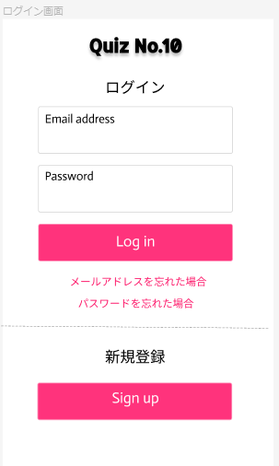


 |  |  |  |  |  |  |  |  |  |  |  |  | １ ログインするためアドレス入力をする
 |  |  |  |  |  |  |  | ① |  |  |  |  | ２ パスワードんの入力を行う
 |  |  |  |  |  |  |  |  |  |  |  |  | ３ ログインを押すと問題表示画面に飛ぶ
 |  |  |  |  |  |  |  |  |  |  |  |  | ４ 新規登録のサインアップを押すと新規登録画面に飛ぶ
 |  |  |  |  |  |  |  |  |  |  |  |  | 5 アドレスを忘れた際に再登録ができる
 |  |  |  |  |  |  |  | ② |  |  |  |  | 6 パスワードを忘れたときに再入力ができる

 |  |  |  |  |  |  |  | ③

 |  |  |  |  |  |  |  | ⑤
 |  |  |  |  |  |  |  | ⑥

 |  |  |  |  |  |  |  | ④

使用する部品
識別ID | ラベル |  | 入力／表示 | 部品の種類 |  | 表示桁数 | 入力桁数 | データ型 | 文字種 | 初期表示 | 設定元 |  | 設定先 | 説明
1 | メールアドレス |  | 入力 | テキストボックス |  |  |  |  |  | なし |  |  |  | メールアドレスを入力
2 | パスワード |  | 入力 | テキストボックス |  |  |  |  |  | なし |  |  |  | パスワードを入力
3 | ログイン |  |  | ボタン |  |  |  |  |  | なし |  |  |  | クイズにログインをする
4 | サインアップ |  |  | ボタン |  |  |  |  |  | なし |  |  |  | 新規登録ページに飛ぶ

(G1-1-2)新規登録
画面レイアウト定義
共通情報 |  | システム名 | quize No.10 |  |  |  |  |  |  |  |  |  |  |  | 作成者 | 田中章仁
 |  | 工程名 | システム設計 |  |  |  |  |  |  |  |  |  |  |  | 作成日付 | 9月
 |  | ドキュメント名 | quize No.10 新規登録画面 |  |  |  |  |  |  |  |  |  |  |  | バージョン
書誌情報 |  | 書誌名 | quize No.10 画面レイアウト |  |  |  |  |  |  |  |  |  |  |  | 更新者
 |  | 画面ID |  |  | 画面の名称 |  |  |  |  |  |  |  |  |  | 更新日付
 |  | 概要 | 新規登録する画面
レイアウト図 |  |  |  |  |  |  |  |  |  |  |  | 操作手順
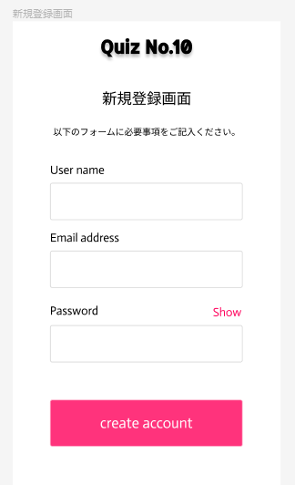
 |  |  |  |  |  |  |  |  |  |  |  |  | １ ネーム入力を行う
 |  |  |  |  |  |  |  |  |  |  |  |  | ２ メールアドレスの入力をする
 |  |  |  |  |  |  |  |  |  |  |  |  | ３ パスワードの登録を行う
 |  |  |  |  |  |  |  |  |  |  |  |  | ４ ログイン画面に飛ぶ

 |  |  |  |  |  |  | ①

 |  |  |  |  |  |  | ②

 |  |  |  |  |  |  | ③

 |  |  |  |  |  |  | ④

使用する部品
識別ID | ラベル |  | 入力／表示 | 部品の種類 |  | 表示桁数 | 入力桁数 | データ型 | 文字種 | 初期表示 | 設定元 |  | 設定先 | 説明
1 | ネーム |  | 入力 | テキストボックス |  |  |  |  |  | なし |  |  |  | 新規の名前入力をする
2 | メールアドレス |  | 入力 | テキストボックス |  |  |  |  |  | なし |  |  |  | 新規メールアドレスを入力
3 | パスワード |  | 入力 | テキストボックス |  |  |  |  |  | なし |  |  |  | 新規パスワードを入力
4 | アカウント |  |  | ボタン |  |  |  |  |  | なし |  |  |  | アカウント入力画面に飛ぶ

(G1-2)問題表示
画面レイアウト定義
共通情報 |  | システム名 | quize No.10 |  |  |  |  |  |  |  |  |  |  |  | 作成者 | 田中章仁
 |  | 工程名 | システム設計 |  |  |  |  |  |  |  |  |  |  |  | 作成日付 | 9月
 |  | ドキュメント名 | Quize No.10 問題の表示画面 |  |  |  |  |  |  |  |  |  |  |  | バージョン
書誌情報 |  | 書誌名 | Quize No.10 画面レイアウト |  |  |  |  |  |  |  |  |  |  |  | 更新者
 |  | 画面ID |  |  | 画面の名称 |  |  |  |  |  |  |  |  |  | 更新日付
 |  | 概要 | 問題が表示される
レイアウト図 |  |  |  |  |  |  |  |  |  |  |  | 操作手順

 |  |  |  |  |  |  |  |  |  |  |  |  | １ 問題が表示される

 |  |  |  |  |  |  |  | ①

使用する部品
識別ID | ラベル |  | 入力／表示 | 部品の種類 |  | 表示桁数 | 入力桁数 | データ型 | 文字種 | 初期表示 | 設定元 |  | 設定先 | 説明
1 | 問題 |  | 表示 |  |  |  |  |  |  |  |  |  |  | クイズの問題を表示する

(G1-3)正解表示
画面レイアウト定義
共通情報 |  | システム名 | quize No.10 |  |  |  |  |  |  |  |  |  |  |  | 作成者 | 田中章仁
 |  | 工程名 | システム設計 |  |  |  |  |  |  |  |  |  |  |  | 作成日付 | 9月
 |  | ドキュメント名 | 正解表示画面 |  |  |  |  |  |  |  |  |  |  |  | バージョン
書誌情報 |  | 書誌名 | quize No.10 画面レイアウト |  |  |  |  |  |  |  |  |  |  |  | 更新者
 |  | 画面ID |  |  | 画面の名称 |  |  |  |  |  |  |  |  |  | 更新日付
 |  | 概要 | 正解が表示される
レイアウト図 |  |  |  |  |  |  |  |  |  |  |  | 操作手順

 |  |  |  |  |  |  |  |  |  |  |  |  | １ 回答が表示される

 |  |  |  |  |  |  |  | ①

使用する部品
識別ID | ラベル |  | 入力／表示 | 部品の種類 |  | 表示桁数 | 入力桁数 | データ型 | 文字種 | 初期表示 | 設定元 |  | 設定先 | 説明
1 | 正解表示 | 回答 | 表示 |  |  |  |  |  |  |  |  |  |  | 問題の回答を表示する画面

(G1-4)成績表示
画面レイアウト定義
共通情報 |  | システム名 | quize No.10 |  |  |  |  |  |  |  |  |  |  |  | 作成者 | 田中章仁
 |  | 工程名 | システム設計 |  |  |  |  |  |  |  |  |  |  |  | 作成日付 | 9月
 |  | ドキュメント名 | 成績表示画面 |  |  |  |  |  |  |  |  |  |  |  | バージョン
書誌情報 |  | 書誌名 | quize No.10画面レイアウト |  |  |  |  |  |  |  |  |  |  |  | 更新者
 |  | 画面ID |  |  | 画面の名称 |  |  |  |  |  |  |  |  |  | 更新日付
 |  | 概要 | 成績が表示される
レイアウト図 |  |  |  |  |  |  |  |  |  |  |  | 操作手順
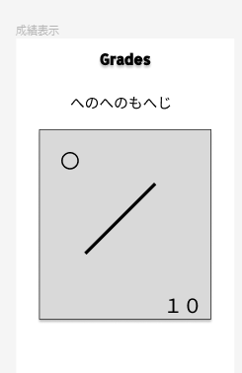
 |  |  |  |  |  |  |  |  |  |  |  |  | １ 成績が表示される
 |  |  |  |  |  |  |  |  |  |  |  |  | 2 ユーザー名が表示される

 |  |  |  |  |  |  |  | ②

 |  |  |  |  |  | ①

 |  |  |  |  |  |  |  | ①

使用する部品
識別ID | ラベル |  | 入力／表示 | 部品の種類 |  | 表示桁数 | 入力桁数 | データ型 | 文字種 | 初期表示 | 設定元 |  | 設定先 | 説明
1 | 成績表示 |  | 表示 |  |  | - | - | - | - | - |  |  |  | 正解した数の表示をする
2 | ユーザー |  | 表示 |  |  |  |  |  |  |  |  |  |  | 名前の表示を行う

(Gxx)モバイル画面フォーム
画面レイアウト定義
共通情報 | システム名 |  |  |  |  | 作成者
 | 工程名 |  |  |  |  | 作成日付
①
 | ドキュメント名 |  |  |  |  | バージョン
書誌情報 | 書誌名 |  |  |  |  | 更新者
 | 画面ID | 画面の名称 |  |  |  | 更新日付
 | 概要
レイアウト図 |  |  | 識別ID | ラベル | 画面部品の種類 | 表示範囲 | 画面部品の説明

 |  |  | 操作手順

